Definice
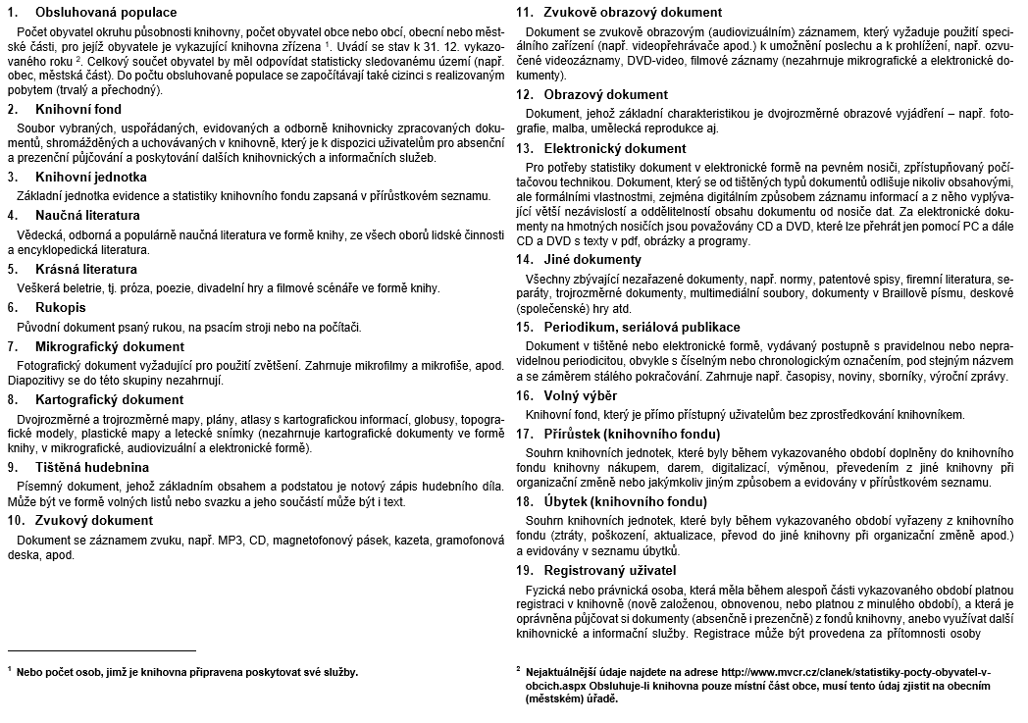
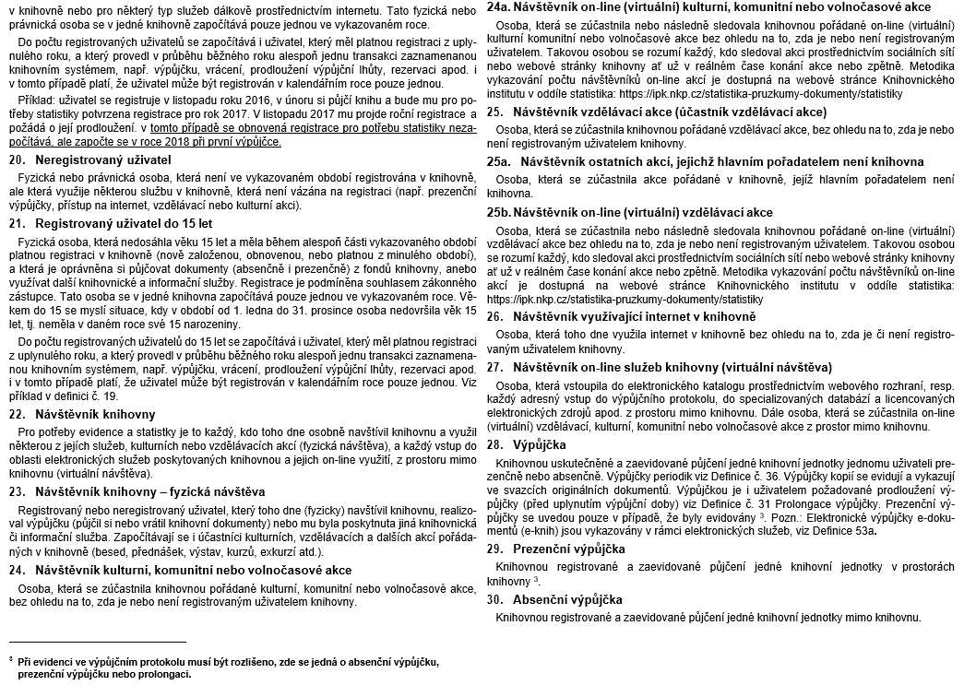
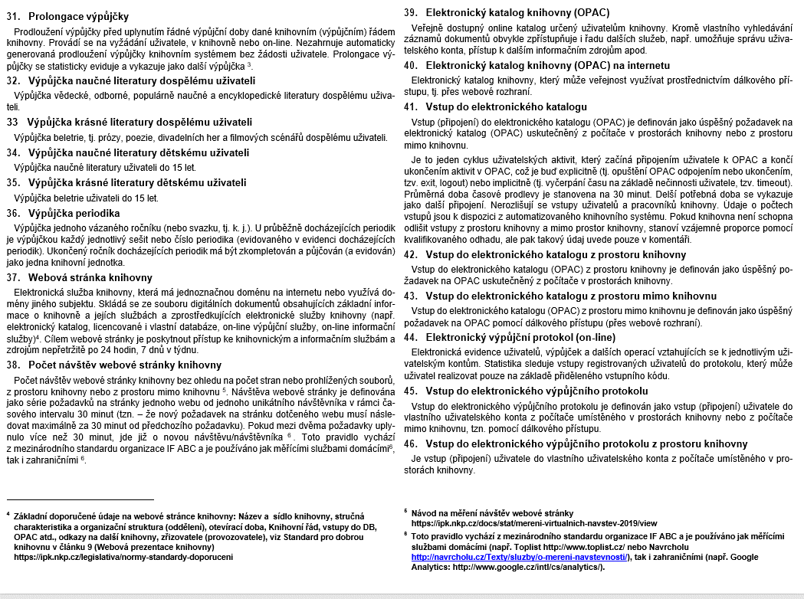
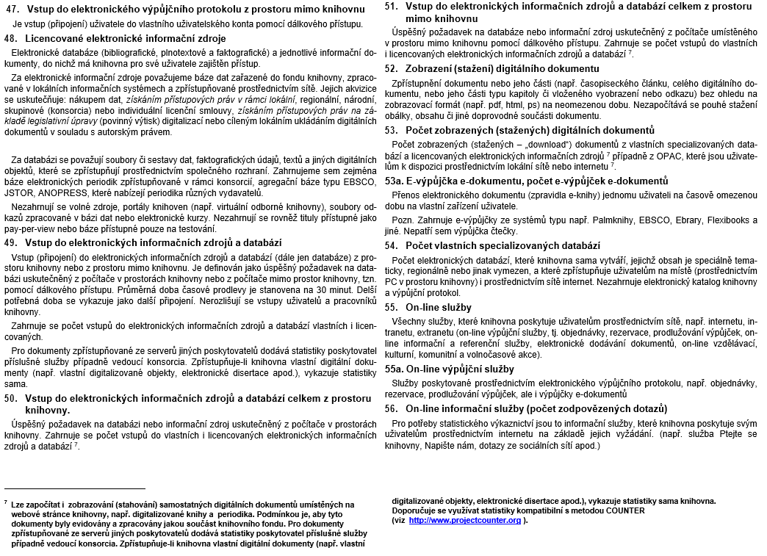
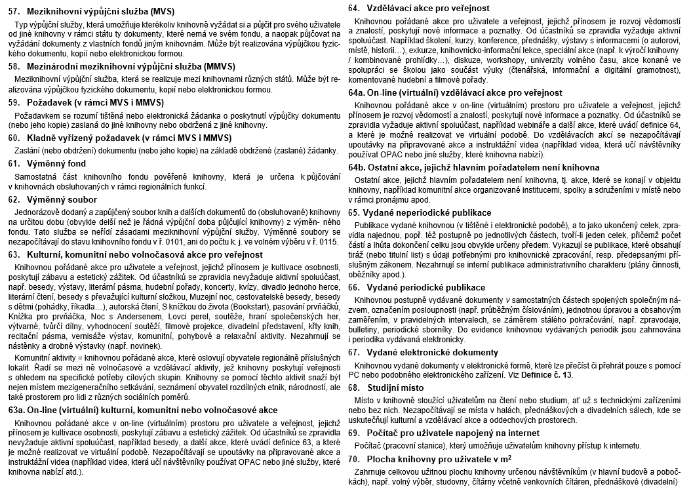
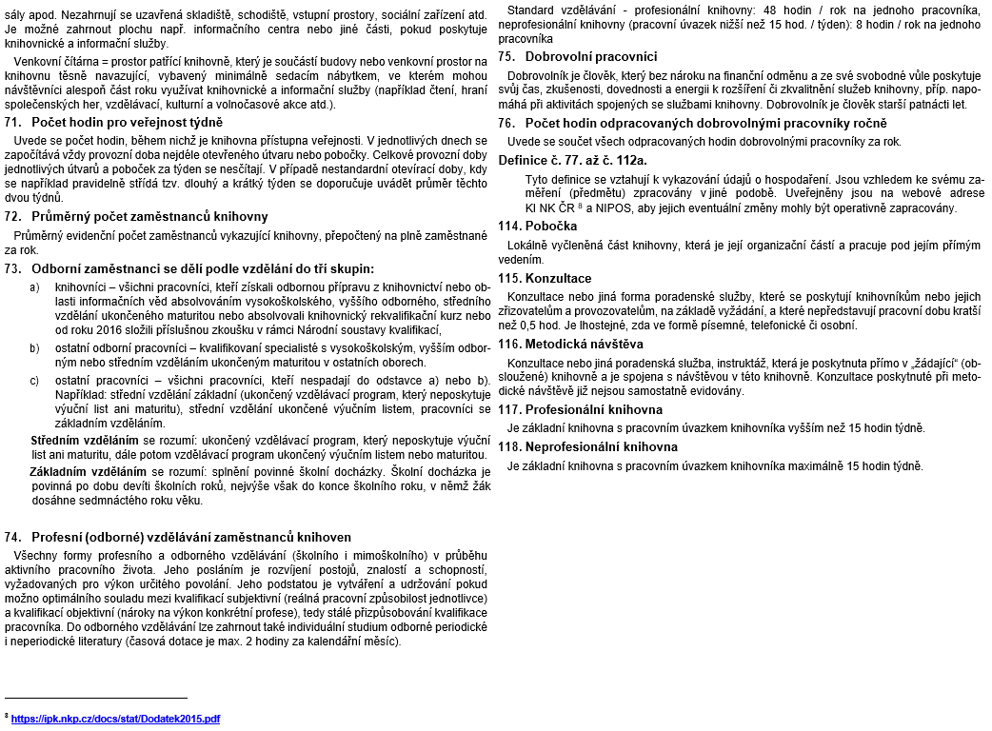
ZÁVAZNÉ DEFINICE
 | Zdroj: Deník knihovny vydaný ve spolupráci NIPOS a Knihovnického institutu Národní knihovny ČR

Pokyny
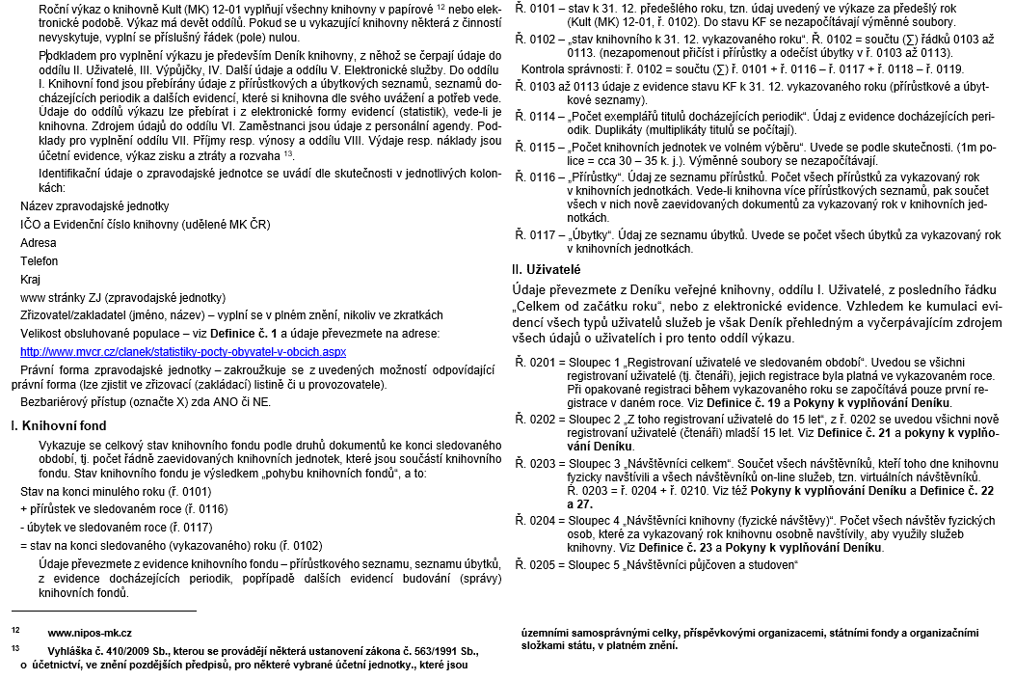
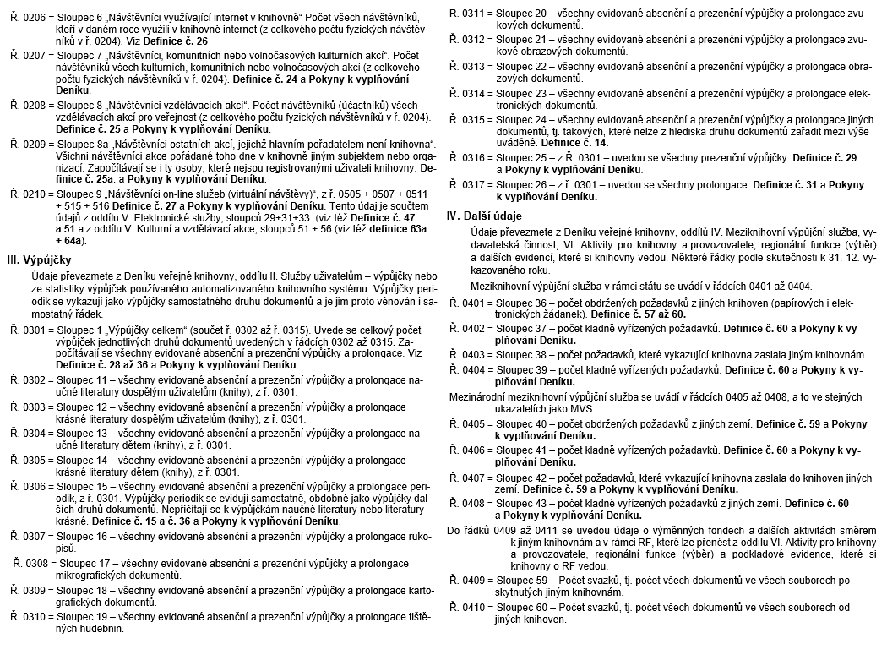
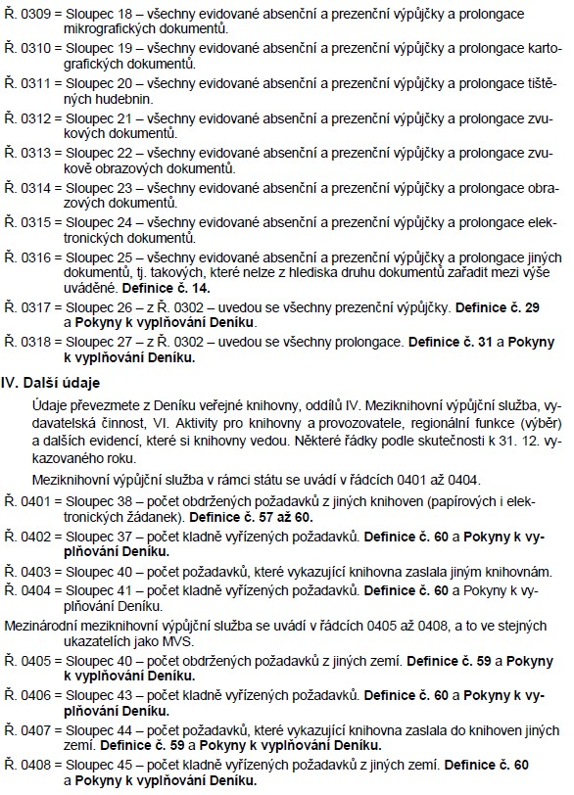
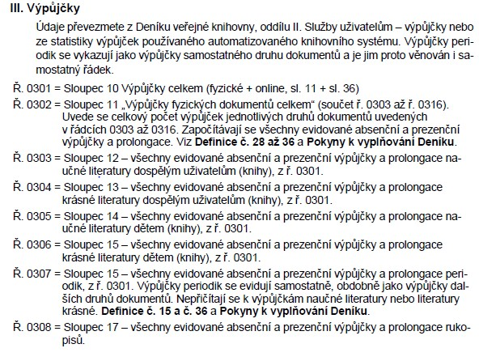
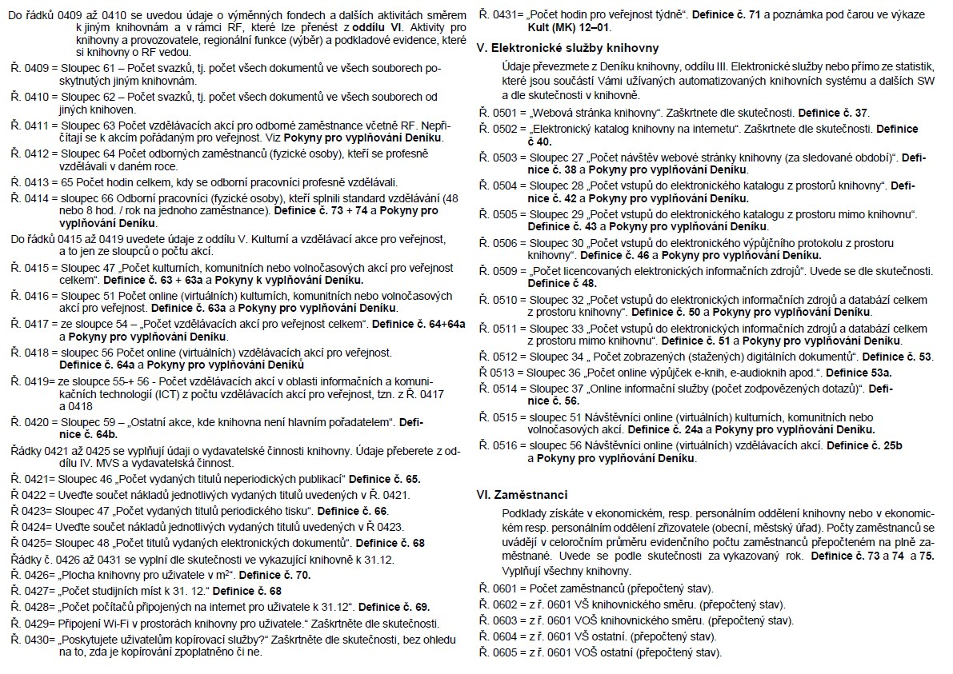
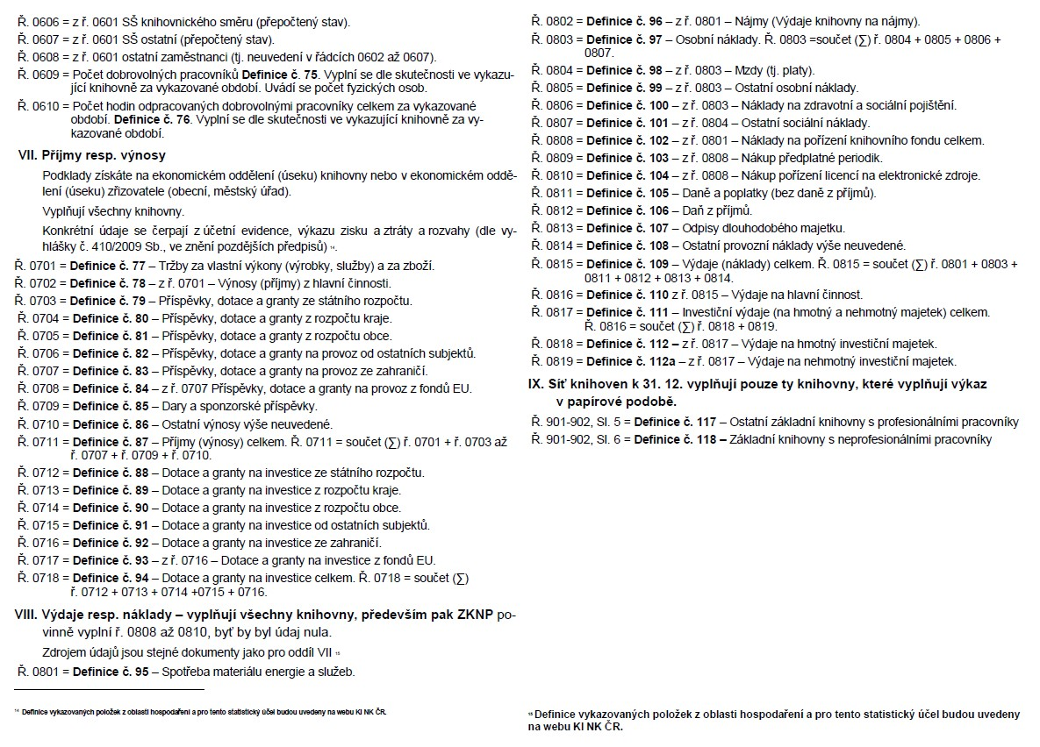
Pokyny pro vyplňování jednotlivých ukazatelů výkazu o knihovně za rok … Kult (MK) 12-01
 | Zdroj: Deník knihovny vydaný ve spolupráci NIPOS a Knihovnického institutu Národní knihovny ČR

